Grunddaten 67 a1
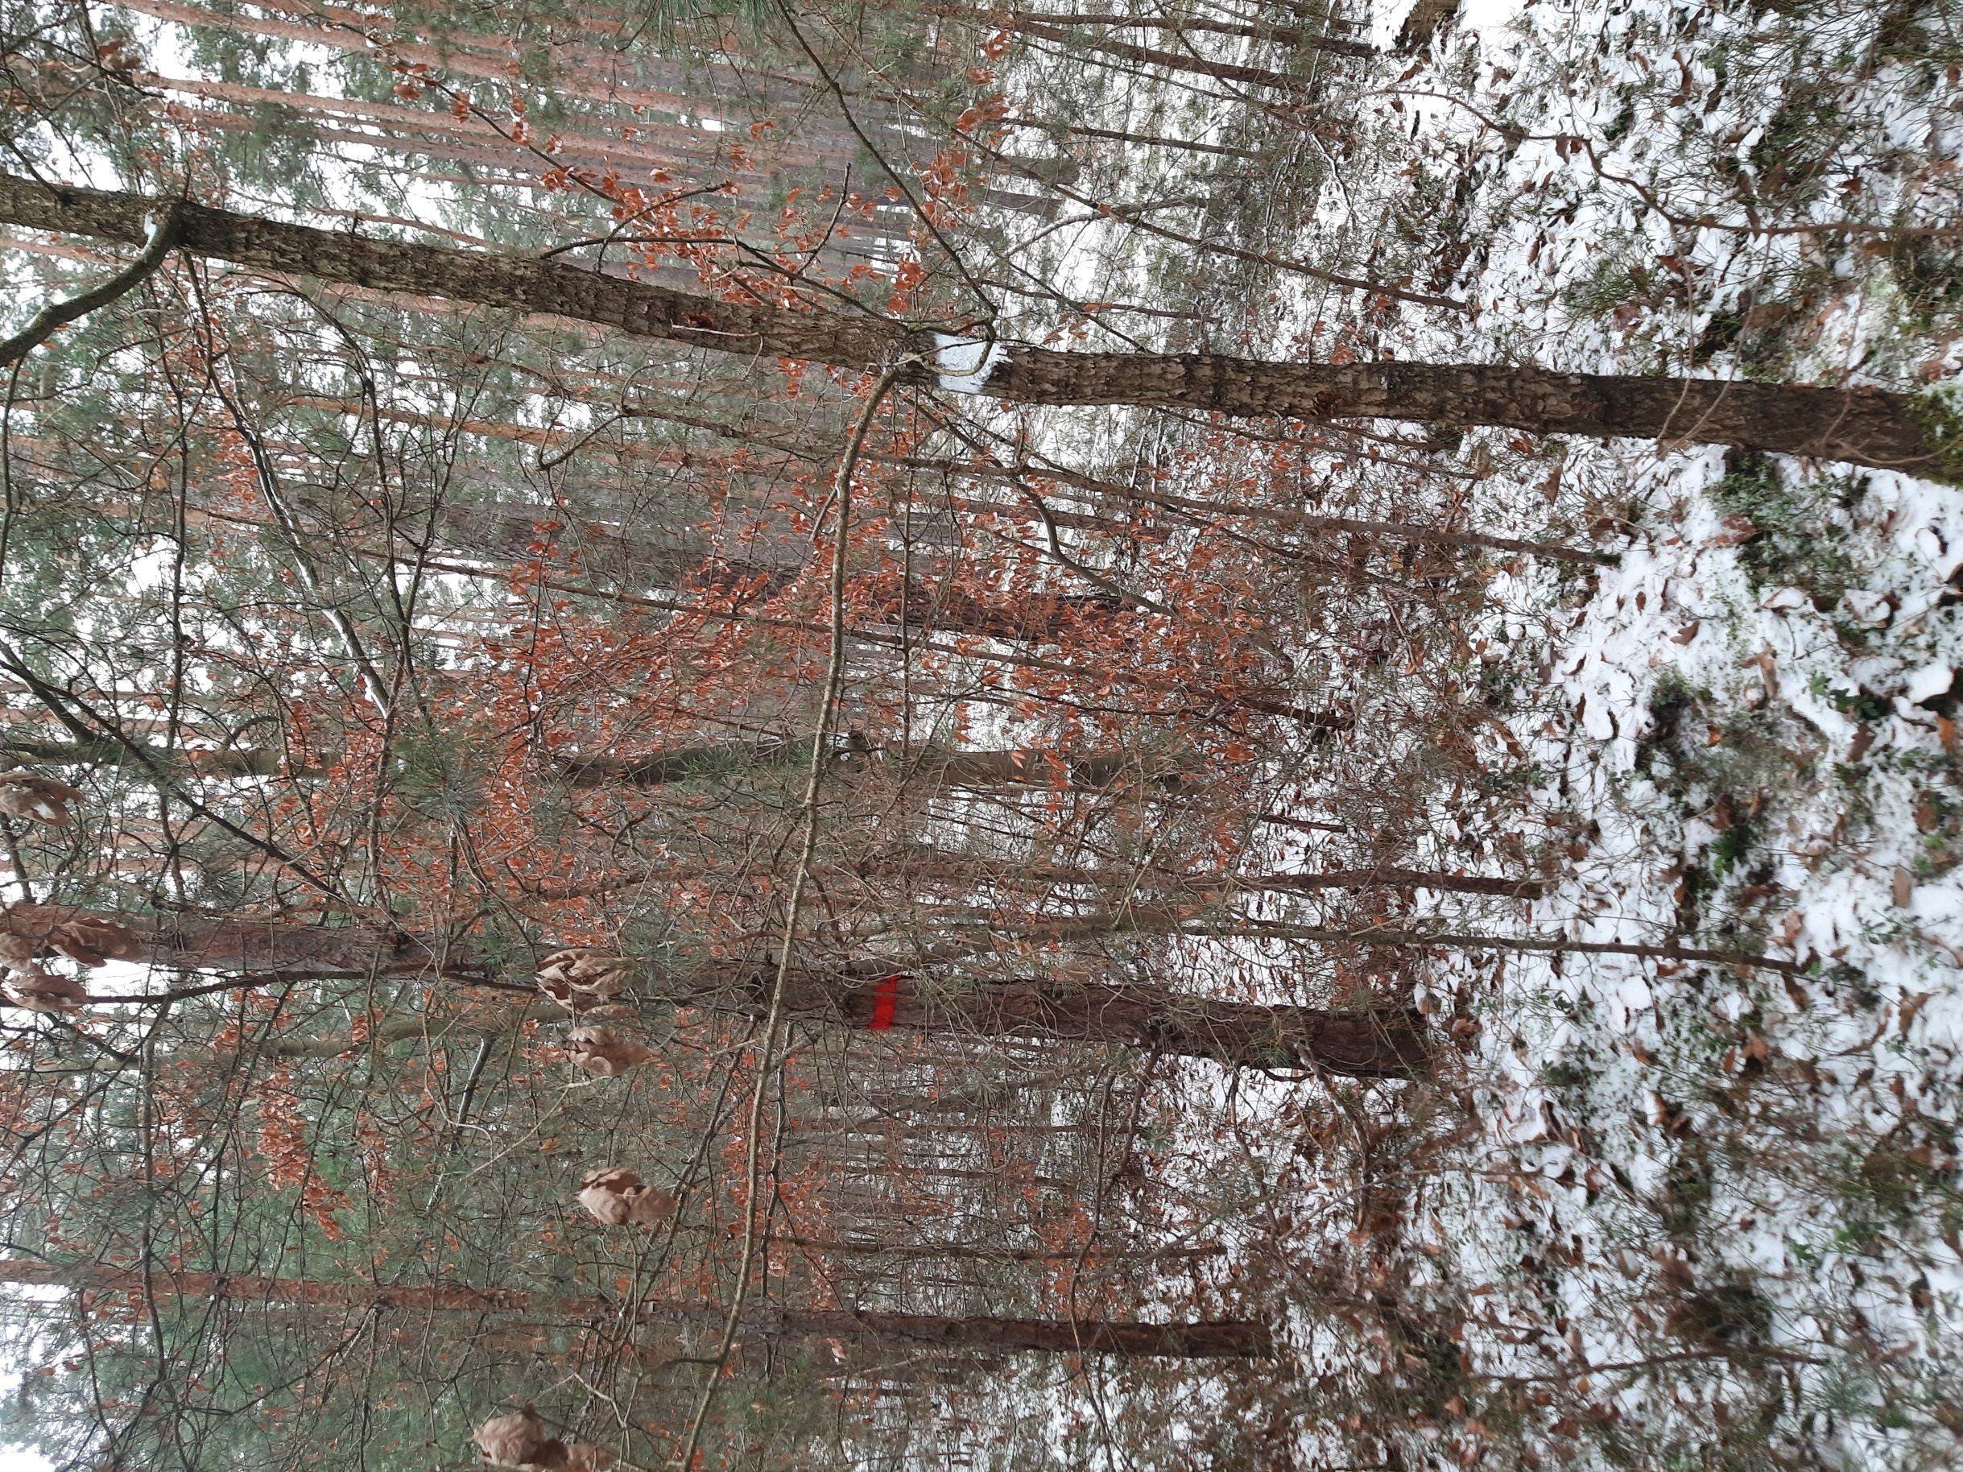
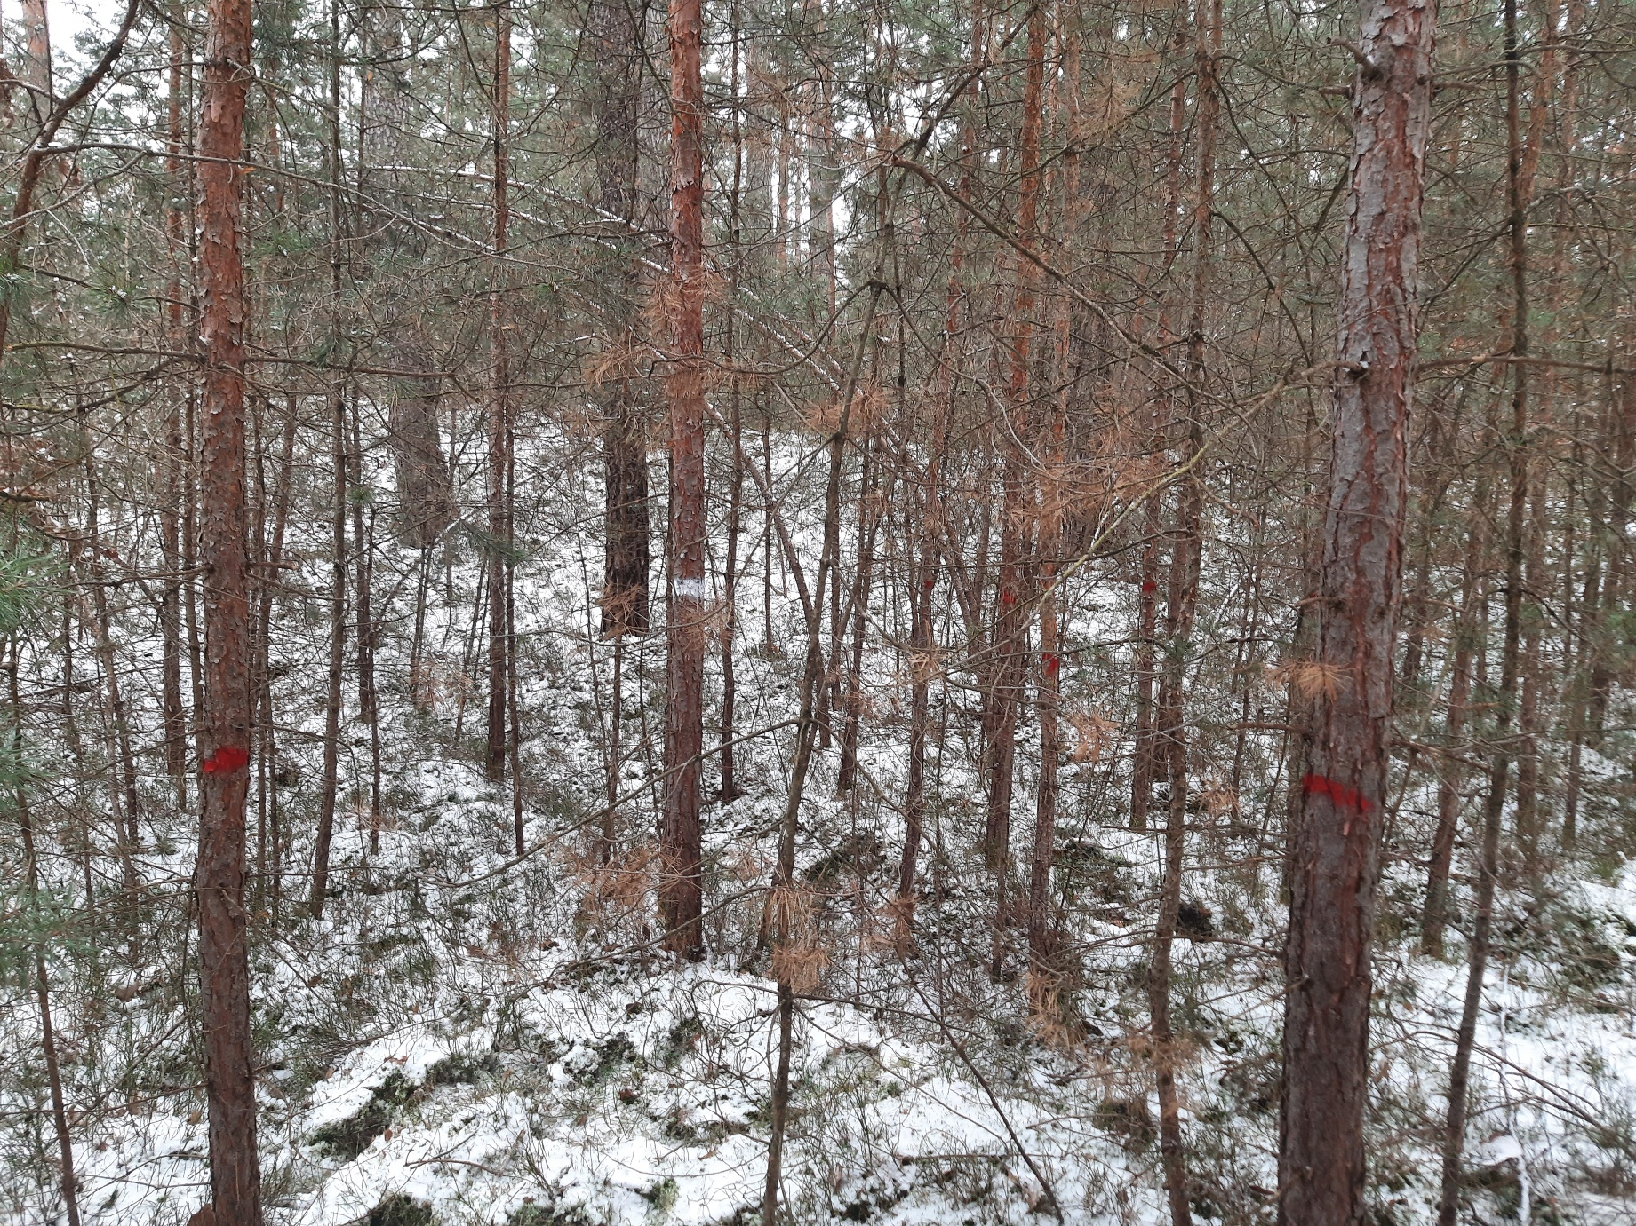
Landesbetrieb Forst Brandenburg |  |  |  | 2026
Forstbetrieb Chorin
Amt Chorin 11
16230 Chorin
Geschäftszeichen: LFB 2026 035500 - 04
Vergabenummer: LFB-2026-020000-06
Leistungsbeschreibung - Waldpflege ohne Holzanfall

Flächenbesichtigung erwünscht

Flächen – Nummer: |  | 1

Leistungzeitraum: |  | vom: | 2026-10-01 | bis: | 2026-12-31

Landeswaldrevier: |  | Melchow

Revierleiter: Tel.: |  | 1723279653

Waldort: |  | 67 a1

Rettungspunkt: |  | 1689

Flächengröße: ha |  | 4.77

zu bearbeitende Fläche in ha: |  | 4.77

Gassen vorhanden: |  | ja |  | nein

Gassenabstand in m: |  | 40

Baumarten: |  | Kiefer/Eiche/Buche/Douglasie

Schlussgrad der zu pflegenden Schicht: |  |  | 0.8

Art der Waldpflege: |  | Jungwuchspflege 1,5m – 7m |  |  |  | Läuterung 7m – 12m

 |  | Jungbestandespflege 12 -15m |  |  |  | Mischungsregulierung

Markierung des ausscheidenen Bestandes: |  |  |  | ja |  | nein | Farbe | rot

Kennzeichnung der Z- Bäume: |  |  |  | ja |  | nein | Farbe | weiss

Freistellung der Z - Bäume: |  |  |  | ja |  | nein

Werkzeug EMKS Heppe |  |  |  | EMKS |  | Heppe

sonstiges | unterschiedliche Höhe der Baumarten, teilweise Arbeiten am Hang (Binnendüne)

Grunddaten 41 b4
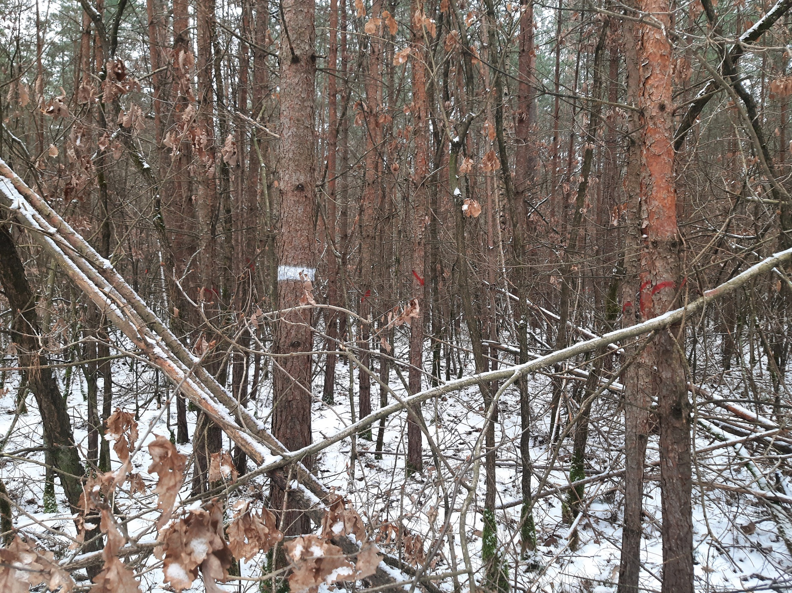
Landesbetrieb Forst Brandenburg |  |  |  | 2026
Forstbetrieb Chorin
Amt Chorin 11
16230 Chorin
Geschäftszeichen: LFB 2026 035500 - 04
Vergabenummer: LFB-2026-020000-06
Leistungsbeschreibung - Waldpflege ohne Holzanfall

Flächenbesichtigung erwünscht

Flächen – Nummer: |  | 2

Leistungzeitraum: |  | vom: | 2026-10-01 | bis: | 2026-12-31

Landeswaldrevier: |  | Melchow

Revierleiter: Tel.: |  | 1723279653

Waldort: |  | 41 b5

Rettungspunkt: |  | 1689

Flächengröße: ha |  | 3.2

zu bearbeitende Fläche in ha: |  | 0.8

Gassen vorhanden: |  | ja |  | nein

Gassenabstand in m: |  | keine Gassen

Baumarten: |  | Kiefer/Birke/Eiche

Schlussgrad der zu pflegenden Schicht: |  |  | 1.3

Art der Waldpflege: |  | Jungwuchspflege 1,5m – 7m |  |  |  | Läuterung 7m – 12m

 |  | Jungbestandespflege 12 -15m |  |  |  | Mischungsregulierung

Markierung des ausscheidenen Bestandes: |  |  |  | ja |  | nein | Farbe | rot

Kennzeichnung der Z- Bäume: |  |  |  | ja |  | nein | Farbe | weiss

Freistellung der Z - Bäume: |  |  |  | ja |  | nein

Werkzeug EMKS Heppe |  |  |  | EMKS |  | Heppe

sonstiges | unterschiedliche Höhen der Baumarten, alte Versuchsfläche, erster Eingriff - Dichtstand

Grunddaten 41 b7
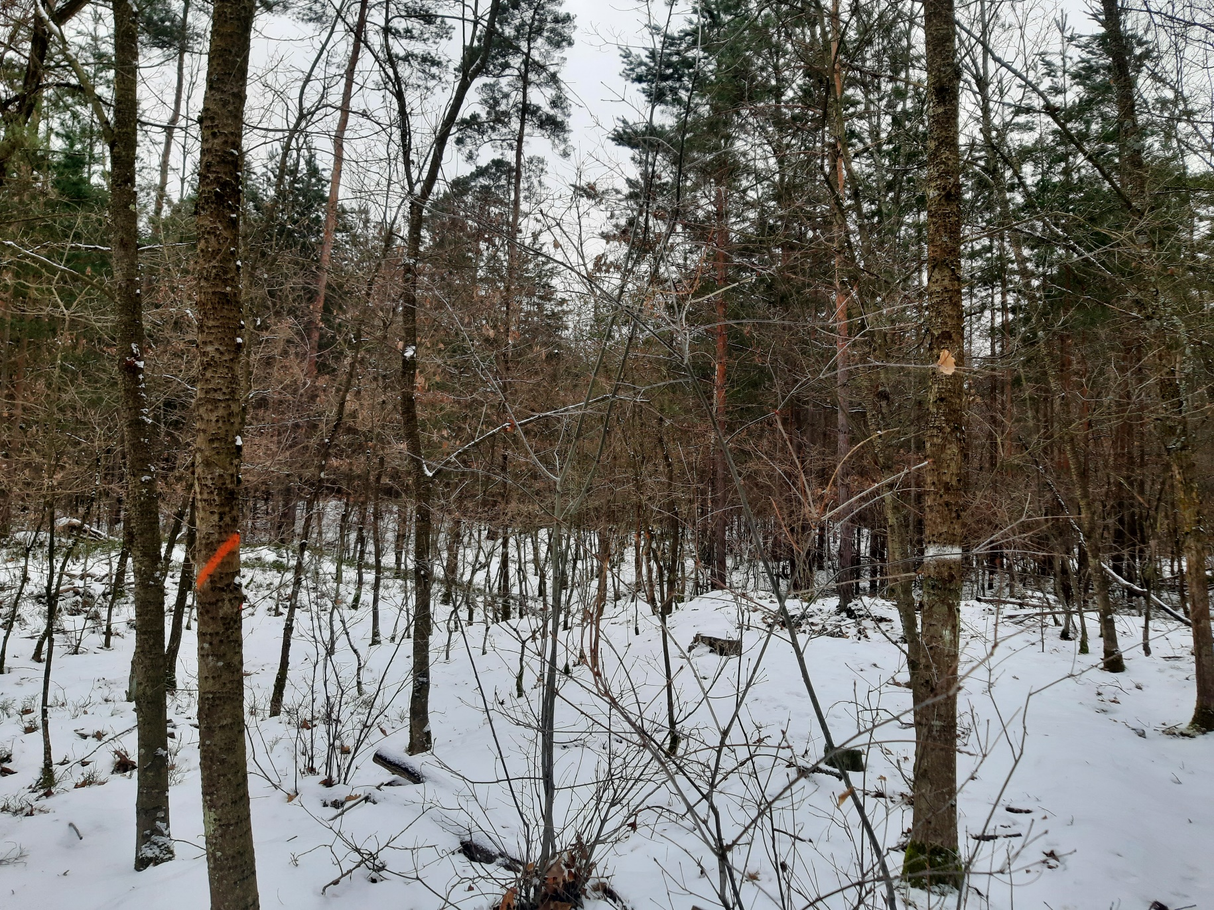
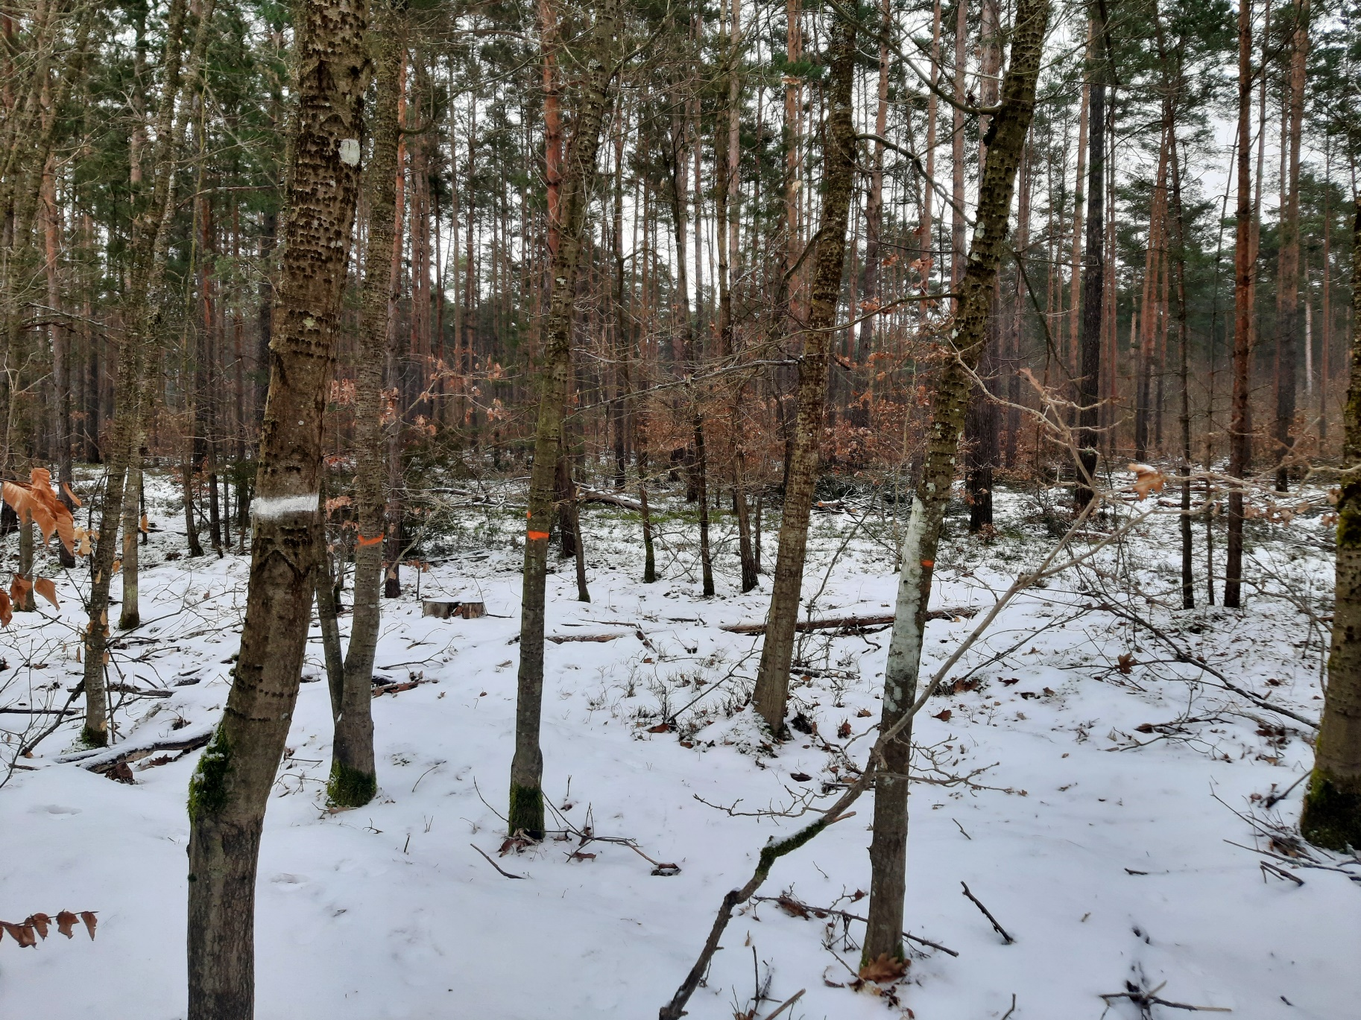
Landesbetrieb Forst Brandenburg |  |  |  | 2026
Forstbetrieb Chorin
Amt Chorin 11
16230 Chorin
Geschäftszeichen: LFB 2026 035500 - 04
Vergabenummer: LFB-2026-020000-06
Leistungsbeschreibung - Waldpflege ohne Holzanfall

Flächenbesichtigung erwünscht

Flächen – Nummer: |  | 3

Leistungzeitraum: |  | vom: | 2026-10-01 | bis: | 2026-12-31

Landeswaldrevier: |  | Melchow

Revierleiter: Tel.: |  | 1723279653

Waldort: |  | 41 b7

Rettungspunkt: |  | 1689

Flächengröße: ha |  | 2.74

zu bearbeitende Fläche in ha: |  | 2.74

Gassen vorhanden: |  | ja |  | nein

Gassenabstand in m: |  | 20

Baumarten: |  | Kiefer/Birke/Eiche/Roteiche/Ahorn/Robinie

Schlussgrad der zu pflegenden Schicht: |  |  | 0.8

Art der Waldpflege: |  | Jungwuchspflege 1,5m – 7m |  |  |  | Läuterung 7m – 12m

 |  | Jungbestandespflege 12 -15m |  |  |  | Mischungsregulierung

Markierung des ausscheidenen Bestandes: |  |  |  | ja |  | nein | Farbe | rot

Kennzeichnung der Z- Bäume: |  |  |  | ja |  | nein | Farbe | weiss

Freistellung der Z - Bäume: |  |  |  | ja |  | nein

Werkzeug EMKS Heppe |  |  |  | EMKS |  | Heppe

sonstiges | unterschiedliche Höhen der Baumarten

Grunddaten 66 a3
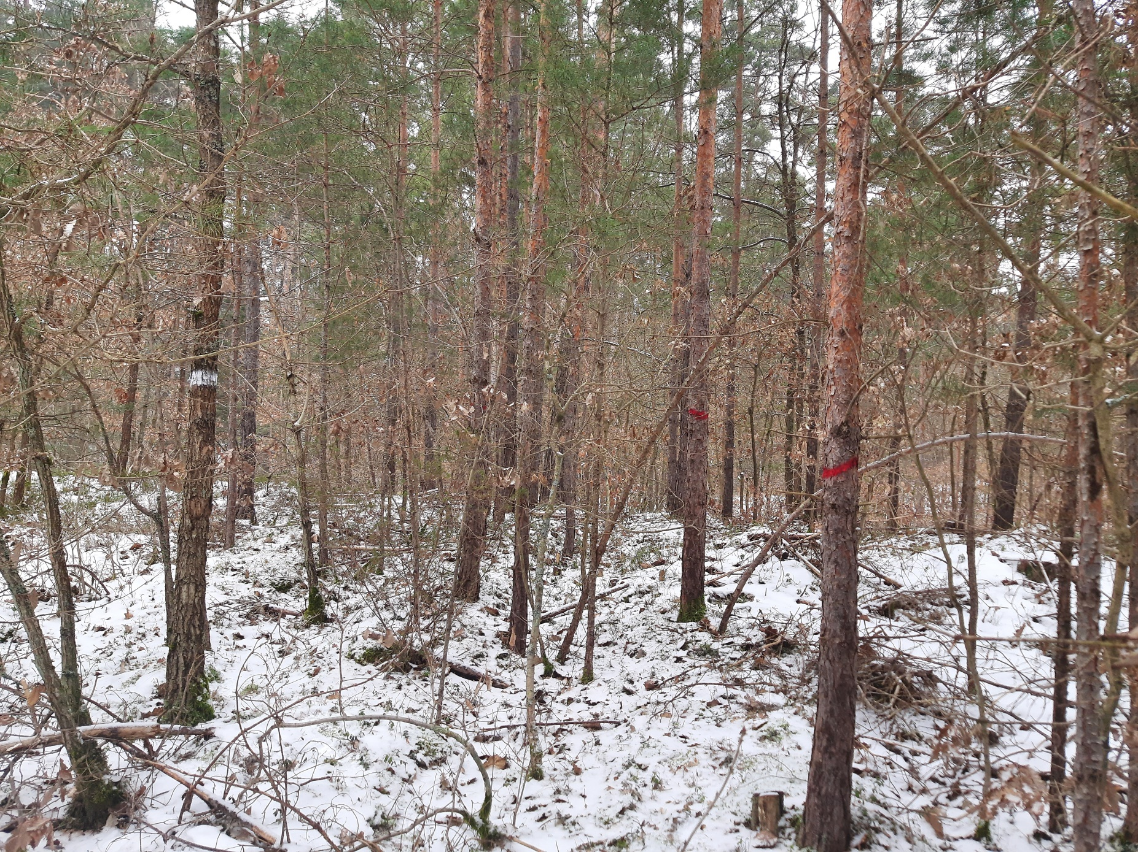
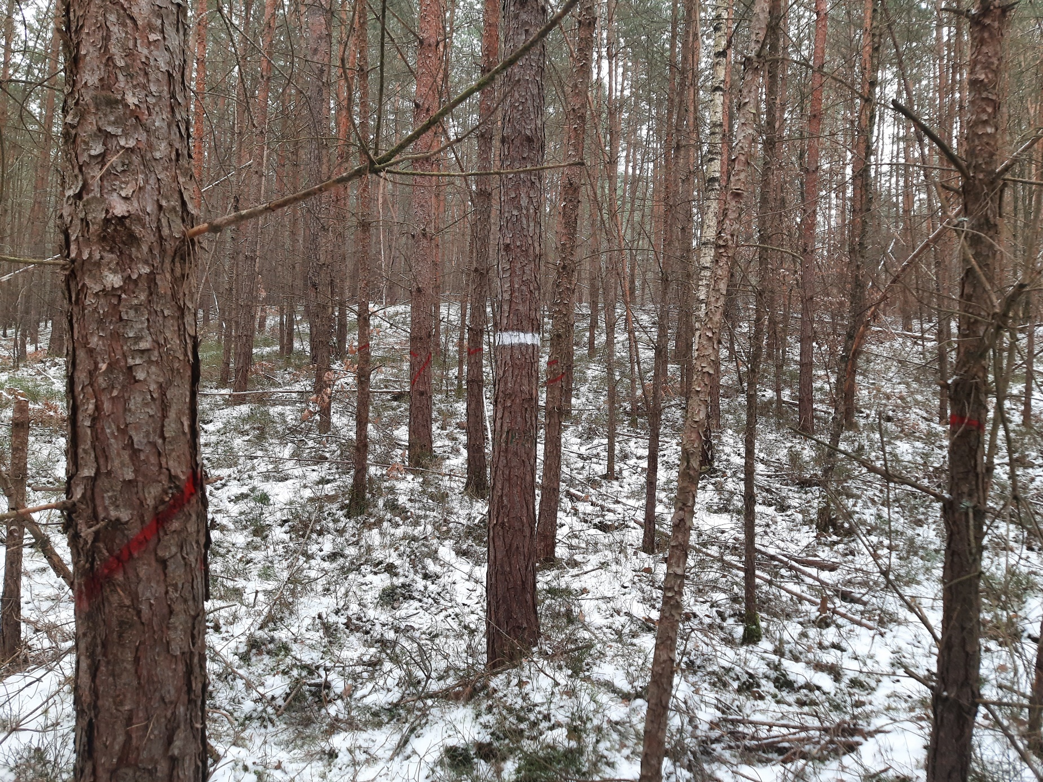
Landesbetrieb Forst Brandenburg |  |  |  | 2026
Forstbetrieb Chorin
Amt Chorin 11
16230 Chorin
Geschäftszeichen: LFB 2026 035500 - 04
Vergabenummer: LFB-2026-020000-06
Leistungsbeschreibung - Waldpflege ohne Holzanfall

Flächenbesichtigung erwünscht

Flächen – Nummer: |  | 4

Leistungzeitraum: |  | vom: | 2026-10-01 | bis: | 2026-12-31

Landeswaldrevier: |  | Melchow

Revierleiter: Tel.: |  | 1723279653

Waldort: |  | 66 a3

Rettungspunkt: |  | 1689

Flächengröße: ha |  | 3.61

zu bearbeitende Fläche in ha: |  | 3.61

Gassen vorhanden: |  | ja |  | nein

Gassenabstand in m: |  | 20

Baumarten: |  | Kiefer/Birke/Eiche

Schlussgrad der zu pflegenden Schicht: |  |  | 0.8

Art der Waldpflege: |  | Jungwuchspflege 1,5m – 7m |  |  |  | Läuterung 7m – 12m

 |  | Jungbestandespflege 12 -15m |  |  |  | Mischungsregulierung

Markierung des ausscheidenen Bestandes: |  |  |  | ja |  | nein | Farbe | rot

Kennzeichnung der Z- Bäume: |  |  |  | ja |  | nein | Farbe | weiss

Freistellung der Z - Bäume: |  |  |  | ja |  | nein

Werkzeug EMKS Heppe |  |  |  | EMKS |  | Heppe

sonstiges | untersch. Höhen der Baumarten, Fläche geteilt (Mischung und reine GKI-Fläche), tlw. Arbeiten am Hang (Binnendüne)

Grunddaten 40 c2

Landesbetrieb Forst Brandenburg |  |  |  | 2026
Forstbetrieb Chorin
Amt Chorin 11
16230 Chorin
Geschäftszeichen: LFB 2026 035500 - 04
Vergabenummer: LFB-2026-020000-06
Leistungsbeschreibung - Waldpflege ohne Holzanfall

Flächenbesichtigung erwünscht

Flächen – Nummer: |  | 5

Leistungzeitraum: |  | vom: | 2026-10-01 | bis: | 2026-12-31

Landeswaldrevier: |  | Melchow

Revierleiter: Tel.: |  | 1723279653

Waldort: |  | 40 c2

Rettungspunkt: |  | 1689

Flächengröße: ha |  | 2.42

zu bearbeitende Fläche in ha: |  | 1.69

Gassen vorhanden: |  | ja |  | nein

Gassenabstand in m: |  | 40

Baumarten: |  | Kiefer/Birke/Eiche

Schlussgrad der zu pflegenden Schicht: |  |  | 0.8

Art der Waldpflege: |  | Jungwuchspflege 1,5m – 7m |  |  |  | Läuterung 7m – 12m

 |  | Jungbestandespflege 12 -15m |  |  |  | Mischungsregulierung

Markierung des ausscheidenen Bestandes: |  |  |  | ja |  | nein | Farbe | rot

Kennzeichnung der Z- Bäume: |  |  |  | ja |  | nein | Farbe | weiss

Freistellung der Z - Bäume: |  |  |  | ja |  | nein

Werkzeug EMKS Heppe |  |  |  | EMKS |  | Heppe

sonstiges | unterschiedliche Höhen der Baumarten

Karten
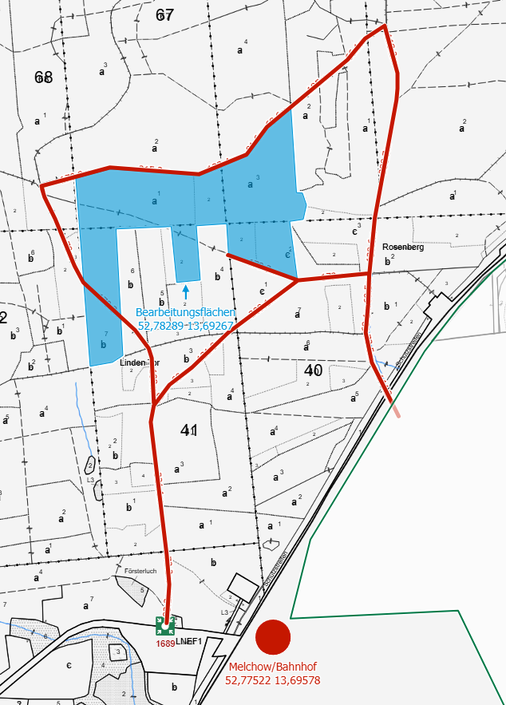
Landesbetrieb Forst Brandenburg | 2026
Forstbetrieb Chorin
Amt Chorin 11
16230 Chorin
Geschäftszeichen: LFB 2026 035500 - 04
Vergabenummer: LFB-2026-020000-06

Karten:

